参考_宿泊施設への道順
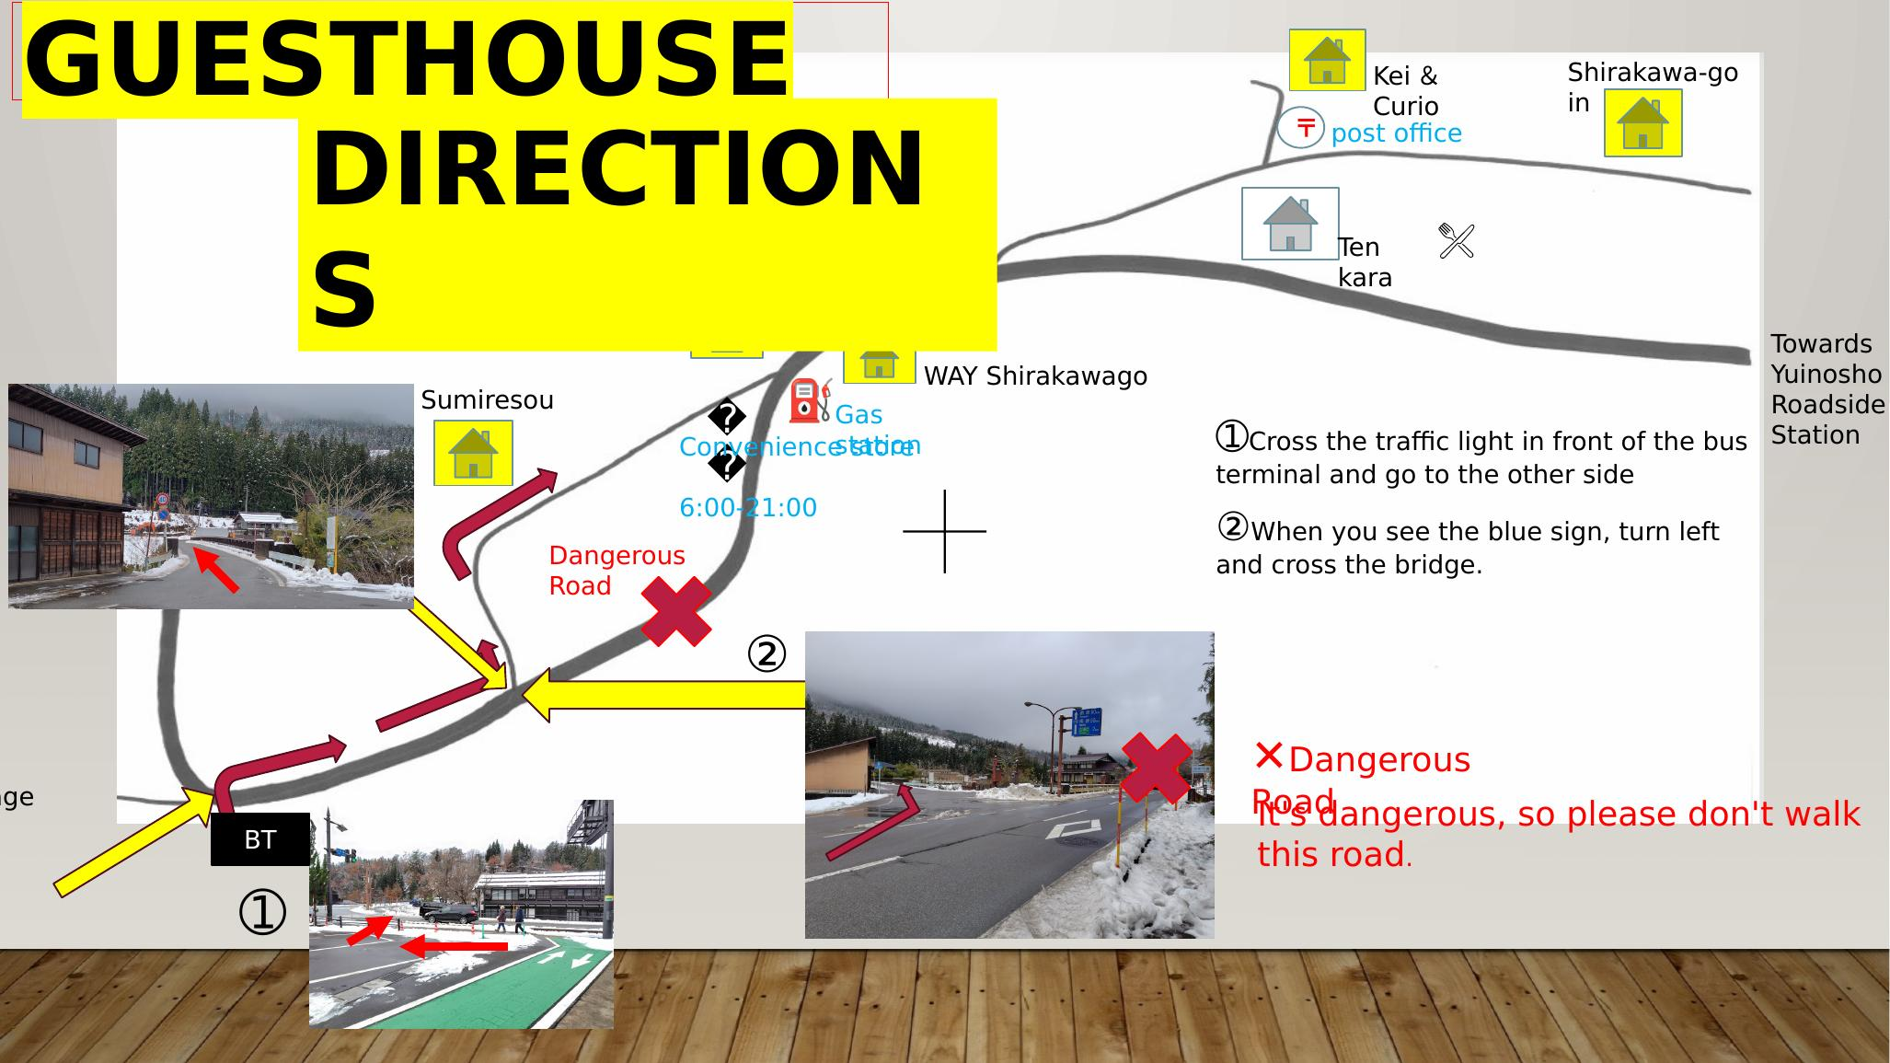
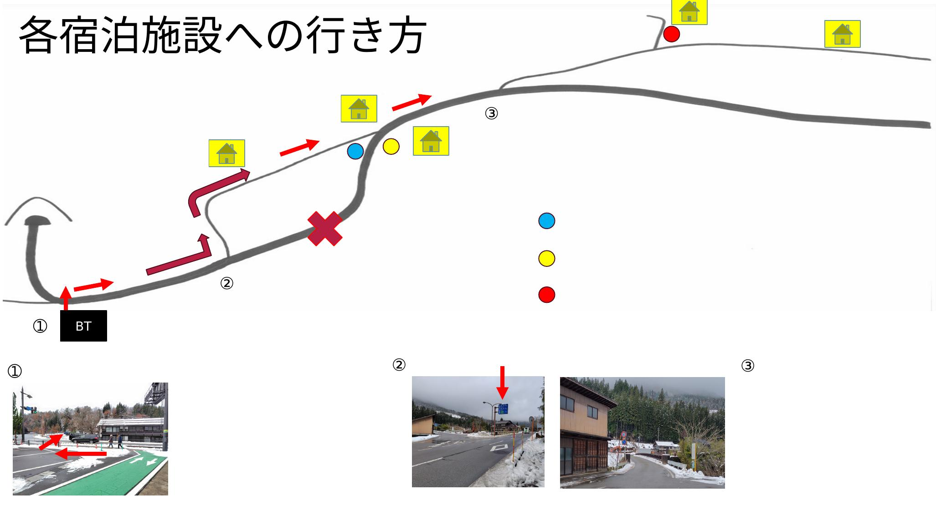
宿泊施設（ゲストハウス）への道順 — バスターミナルからの資料（PowerPoint 2枚）
1枚目をバスターミナル版ゲストハウス案内の写真（guesthouse_route.jpg）として登録。① バスターミナル前の信号を渡って反対側へ ② 青い標識で左に曲がり橋を渡る × 国道の一部区間は歩行に危険

